お知らせ
性能証明書発行依頼書の改訂のお知らせ | 2023-10-31

先進的窓リノベ事業 及び こどもエコすまい支援事業における性能証明書発行依頼書を改訂しました。
従来の依頼書式に加えて「製品型番」と「製品サイズ」の入力のみで入力できるシートを追加しています。
製品型番があらかじめわかっている場合は入力作業を簡素化できますので、ぜひご利用ください（従来の記入方法も可能です）
製品型番を出力した「補助金額試算表」のご利用でより簡単にご入力いただけます
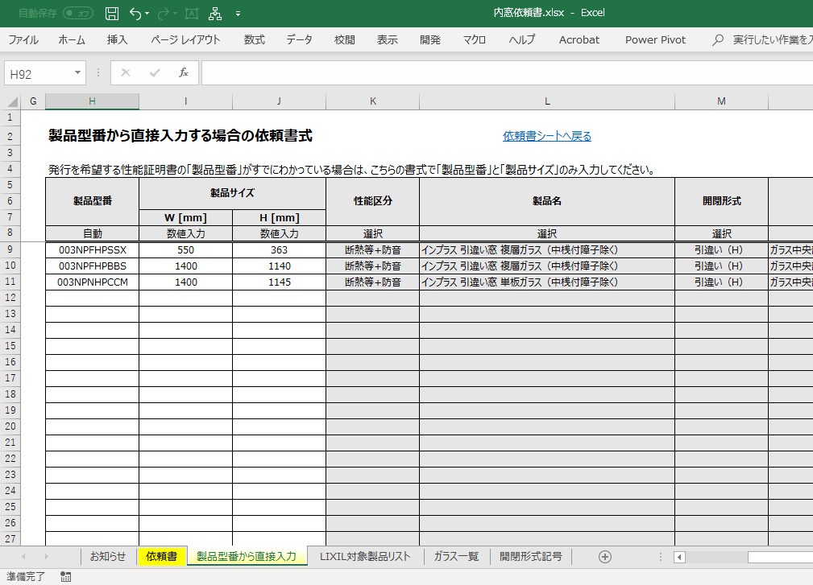
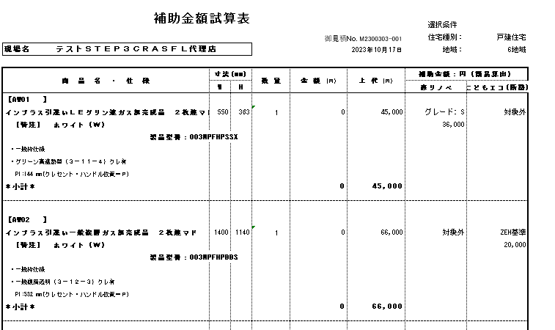

②製品型番と製品サイズを入力
製品型番が存在すれば製品名やガラス仕様が自動で表示されます。

①「製品型番から直接入力」シートを開く

